目录
所有视频和资源仅用作学习交流，请勿用于商业传播，谢谢！！！ |  |  |  |  |  |  | 2017-11-11 | TRUE
QQ群号 | 205089395 | 微信公众号 | qiaobaClub | 微信公众号名称 | 巧吧软件测试 | 二维码
下载分类 | 资源类型 | 资源名称 | 资源大小 | 资源包含主要内容 | 资源获取方式
关注微信公众号“巧吧软件测试”获取 | 视频 | Appium | 8.37G | Appium视频课程详细讲解 | 1、关注微信公众号“巧吧软件测试” 2、聊天框输入关键词 【appium】自动获取下载地址

 | 视频+软件+教程 | jmeter | 831.30M | jmeter软件、教程以及两套视频下载 | 1、关注微信公众号“巧吧软件测试” 2、聊天框输入关键词 【jmeter】自动获取下载地址
 | 视频 | MAIZI测试教程 | 2.46G | 测试基础、用例设计、测试管理、缺陷管理、web安全测试、兼容性测试、网络协议、HTTP协议详细讲解 | 1、关注微信公众号“巧吧软件测试” 2、聊天框输入关键词 【maizi】自动获取下载地址
 | 视频 | python从入门到精通视频 | 9.15G | 两套python视频课程详细讲解 | 1、关注微信公众号“巧吧软件测试” 2、聊天框输入关键词 【python】自动获取下载地址
 | 视频 | Robotium安卓Android自动化测试视频教程 | 335.27M | Robotium视频课程讲解 | 1、关注微信公众号“巧吧软件测试” 2、聊天框输入关键词 【robotium】自动获取下载地址
 | 教程 | 书籍精选 | 595.04M | 软件测试、自动化、开发语言等书籍 | 1、关注微信公众号“巧吧软件测试” 2、聊天框输入关键词 【书籍】自动获取下载地址
加QQ群205089395获取 | 视频+源码 | DN系列视频教程 | 25.28G | 测试基础、JAVA、数据库、QTP、白盒测试、LR系列视频教程 | 1、加入QQ群205089395 2、在文件中获取下载地址
 | 视频+软件 | LoadRunner视频教程 | 9.81G | Loadrunner软件安装，破解办法；两套loadrunner视频系列课程 | 1、加入QQ群205089395 2、在文件中获取下载地址
 | 视频 | Python_oldBoy基础篇 | 2.52G | python2.7视频教程：包括基础数据类型、面向函数编程、面向对象编程、装饰器、socket网络等 | 1、加入QQ群205089395 2、在文件中获取下载地址
 | 软件 | QTP11汉化及破解 | 2.95G | QTP11汉化包及破解办法 | 1、加入QQ群205089395 2、在文件中获取下载地址
 | 视频 | Selenium_Webdriver视频 | 11.89G | 4套selenium系列视频课程 | 1、加入QQ群205089395 2、在文件中获取下载地址
 | PPT | 【MTSC 2017】中国移动互联网测试开发大会 | 111.94M | 2017中国移动互联网测试开发大会，主讲课程的PPT分享 | 1、加入QQ群205089395 2、在文件中获取下载地址
 | 视频+软件 | 版本控制SVN&GIT | 965.81G | git和svn的软件、教程以及视频 | 1、加入QQ群205089395 2、在文件中获取下载地址
 | 视频+软件 | 接口测试 | 2.59G | 接口测试视频课程、对应软件下载 | 1、加入QQ群205089395 2、在文件中获取下载地址
 | 视频 | 软件工程与软件测试优化技术_上海交大（全39集） | 957.58M | 软件工程以及软件测试相关技术讲解 | 1、加入QQ群205089395 2、在文件中获取下载地址
分享朋友圈、微信群、QQ群获得 | 视频 | Appium高级 | 5.29G | Appium自动化、持续集成、实战案例讲解【含视频和对应教程课件】 | 1、将“100G测试资源（视频+教程）”的文章分享至朋友圈、QQ群、微信群的任意一种 （1）分享朋友圈，时间20分钟以上 （2）分享至200人以上的微信群 （3）分享至500人以上的QQ群 2、分享成功后，将分享截图发送给“巧吧软件测试”的后台 3、注明想要的视频资源，5个视频资源只能选择其中1种
 | 视频 | jmeter第03套视频教程 | 638.87M | Jmeter高级视频课程详细讲解
 | 视频+源码 | maven（视频+源码） | 595.05M | maven视频、源码讲解
 | 视频 | Python_oldBoy高级篇 | 13.49G | HTML、JS、Diango框架、bbs项目实战、多线程开发、分布式进程、监控
 | 视频 | Selenium_Webdriver视频课程05 | 7.43G | selenium自动化、持续集成、maven讲解【含视频和课件】

加QQ群205089395获取
所有视频和资源仅用作学习交流，请勿用于商业传播，谢谢！！！
QQ群号 | 205089395 | QQ群名称 | 巧吧软件测试交流群
资源类型 | 资源名称 | 资源大小 | 资源包含主要内容 | 资源获取方式 | 图片
视频+源码 | DN系列视频教程 | 25.28G | 测试基础、JAVA、数据库、QTP、白盒测试、LR系列视频教程 | 1、加入QQ群205089395 2、在文件中获取下载地址 | 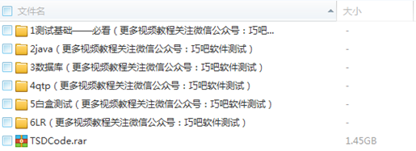
视频+软件 | LoadRunner视频教程 | 9.81G | Loadrunner软件安装，破解办法；两套loadrunner视频系列课程 | 1、加入QQ群205089395 2、在文件中获取下载地址
视频 | Python_oldBoy基础篇 | 2.52G | python2.7视频教程：包括基础数据类型、面向函数编程、面向对象编程、装饰器、socket网络等 | 1、加入QQ群205089395 2、在文件中获取下载地址
软件 | QTP11汉化及破解 | 2.95G | QTP11汉化包及破解办法 | 1、加入QQ群205089395 2、在文件中获取下载地址
视频 | Selenium_Webdriver视频 | 11.89G | 4套selenium系列视频课程 | 1、加入QQ群205089395 2、在文件中获取下载地址
PPT | 【MTSC 2017】中国移动互联网测试开发大会 | 111.94M | 2017中国移动互联网测试开发大会，主讲课程的PPT分享 | 1、加入QQ群205089395 2、在文件中获取下载地址 | 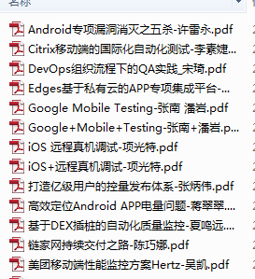
视频+软件 | 版本控制SVN&GIT | 965.81G | git和svn的软件、教程以及视频 | 1、加入QQ群205089395 2、在文件中获取下载地址 | 
视频+软件 | 接口测试 | 2.59G | 接口测试视频课程、对应软件下载 | 1、加入QQ群205089395 2、在文件中获取下载地址 | 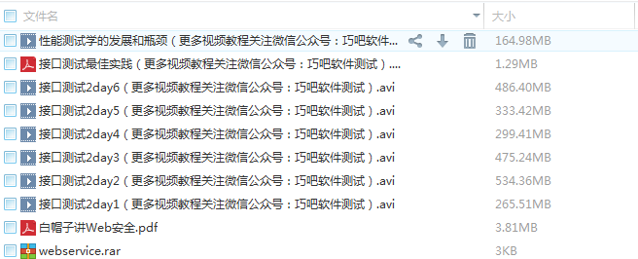
视频 | 软件工程与软件测试优化技术_上海交大（全39集） | 957.58M | 软件工程以及软件测试相关技术讲解 | 1、加入QQ群205089395 2、在文件中获取下载地址

关注微信公众号“巧吧软件测试”获取
所有视频和资源仅用作学习交流，请勿用于商业传播，谢谢！！！
微信公众号 | qiaobaClub | 微信公众号名称 | 巧吧软件测试 | 二维码
资源类型 | 资源名称 | 资源大小 | 资源包含主要内容 | 资源获取方式 | 图片
视频 | Appium | 8.37G | Appium视频课程详细讲解 | 1、关注微信公众号“巧吧软件测试” 2、聊天框输入关键词 【appium】自动获取下载地址
视频+软件+教程 | jmeter | 831.30M | jmeter软件、教程以及两套视频下载 | 1、关注微信公众号“巧吧软件测试” 2、聊天框输入关键词 【jmeter】自动获取下载地址
视频 | MAIZI测试教程 | 2.46G | 测试基础、用例设计、测试管理、缺陷管理、web安全测试、兼容性测试、网络协议、HTTP协议详细讲解 | 1、关注微信公众号“巧吧软件测试” 2、聊天框输入关键词 【maizi】自动获取下载地址 | 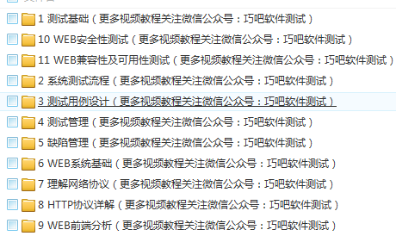
视频 | python从入门到精通视频 | 9.15G | 两套python视频课程详细讲解 | 1、关注微信公众号“巧吧软件测试” 2、聊天框输入关键词 【python】自动获取下载地址
视频 | Robotium安卓Android自动化测试视频教程 | 335.27M | Robotium视频课程讲解 | 1、关注微信公众号“巧吧软件测试” 2、聊天框输入关键词 【robotium】自动获取下载地址 | 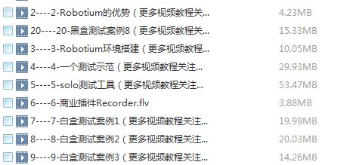
教程 | 书籍精选 | 595.04M | 软件测试、自动化、开发语言等书籍 | 1、关注微信公众号“巧吧软件测试” 2、聊天框输入关键词 【书籍】自动获取下载地址 | 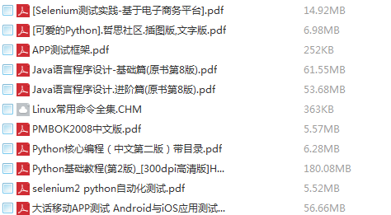

分享朋友圈、微信群、QQ群获得
所有视频和资源仅用作学习交流，请勿用于商业传播，谢谢！！！
微信公众号 | qiaobaClub | 微信公众号名称 | 巧吧软件测试 | 二维码
资源类型 | 资源名称 | 资源大小 | 资源包含主要内容 | 资源获取方式 | 图片
视频 | Appium高级 | 5.29G | Appium自动化、持续集成、实战案例讲解【含视频和对应教程课件】 | 1、将“100G测试资源（视频+教程）”的文章分享至朋友圈、QQ群、微信群的任意一种 （1）分享朋友圈，时间20分钟以上 （2）分享至200人以上的微信群 （3）分享至500人以上的QQ群 2、分享成功后，将分享截图发送给“巧吧软件测试”的后台 3、注明想要的视频资源，5个视频资源只能选择其中1种 | 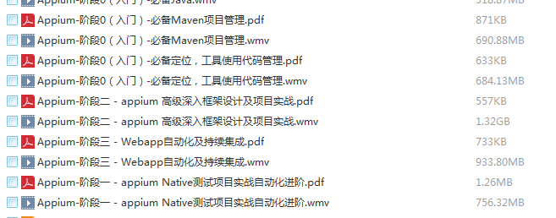
视频 | jmeter第03套视频教程 | 638.87M | Jmeter高级视频课程详细讲解，解压缩后有惊喜
视频+源码 | maven（视频+源码） | 595.05M | maven视频、源码讲解 |  | 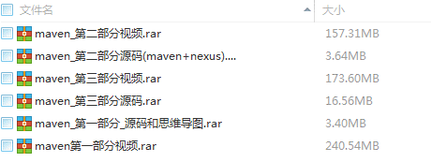
视频 | Python_oldBoy高级篇 | 13.49G | HTML、JS、Diango框架、bbs项目实战、多线程开发、分布式进程、监控
视频 | Selenium_Webdriver视频课程05 | 7.43G | selenium自动化、持续集成、maven讲解【含视频和课件】 |  | 